상품제안서
[멀티백] 체리9쇼퍼백-그린 | 상품코드: F10650

 |  |  |  |  |  |  | 02-412-0044 | www.easy1.co.kr
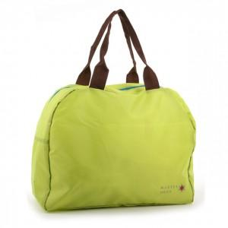

【상세/제작정보】 | .

【인쇄/포장옵션】 | 실크 / 포장지포장

【공급단가】 | 수량 | 100~ | 200~ | 1,000~ | 2,000~ | 4,000~
*VAT별도 | 단가 | 3,440원 | 3,310원 | 3,180원 | 3,060원 | 2,980원

【상품 URL】 | http://www.easy1.co.kr/src/goods_detail.php?gdno=10650

